2018_03_data
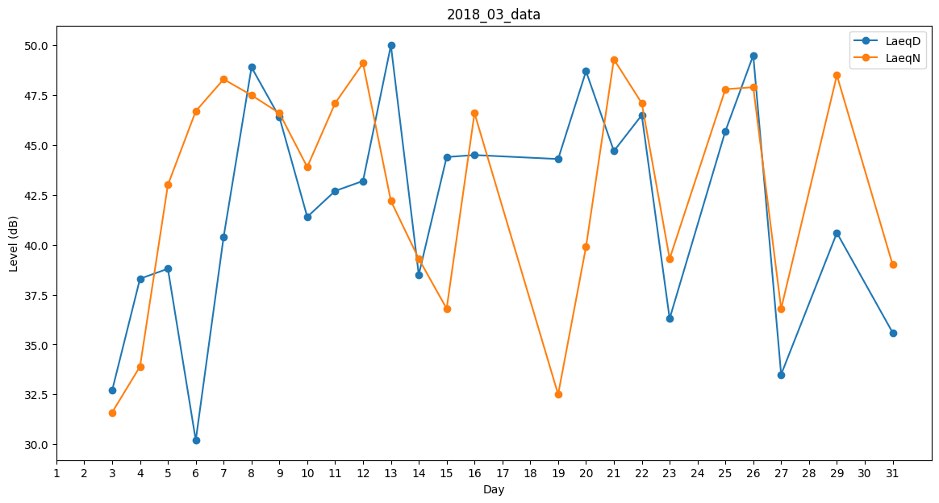
Day | LaeqD | LaeqN
1 | 44.5 | 0
2 | 39.2 | 0
3 | 32.7 | 31.6
4 | 38.3 | 33.9
5 | 38.8 | 43
6 | 30.2 | 46.7
7 | 40.4 | 48.3
8 | 48.9 | 47.5
9 | 46.4 | 46.6
10 | 41.4 | 43.9
11 | 42.7 | 47.1
12 | 43.2 | 49.1
13 | 50 | 42.2
14 | 38.5 | 39.3
15 | 44.4 | 36.8
16 | 44.5 | 46.6
17 | 34.8 | 0
18 | 0 | 0
19 | 44.3 | 32.5
20 | 48.7 | 39.9
21 | 44.7 | 49.3
22 | 46.5 | 47.1
23 | 36.3 | 39.3
24 | 0 | 42.9
25 | 45.7 | 47.8
26 | 49.5 | 47.9
27 | 33.5 | 36.8
28 | 0 | 42.5
29 | 40.6 | 48.5
30 | 41.8 | 0
31 | 35.6 | 39

